Solicitud gráfica
 | Área: | Ciencias Naturales |  |  | Fecha:
 | Grado: | 6 |  |  | 2015-12-14
 | Título del tema: | La respiración en los seres vivos |  |  | ¿Cuaderno de estudio o recurso? | Recurso
 | Editor: | Diego Molina |  |  | Motor del recurso | F10B

 | Código guión o recurso: | CN_06_06_REC140 | ← Para determinar este código, visite la hoja de Ayuda
 |  |  |  |  | ESPECIFICACIÓN DE ARCHIVOS A ENTREGAR
Núm. | Archivo Shutterstock o ruta en web | Imagen para: | Tipo | Ubicación de la imagen en el recurso F10B | Nombre imagen SMALL | Tamaño imagen SMALL | Nombre imagen ZOOM | Tamaño imagen ZOOM | Descripción | Observaciones
IMG01 | 272405780 | Recurso F10B | Ilustración | Contenido | CN_06_06_REC140_IMG01.jpg | 0 |  |  | Pulmones de animales | 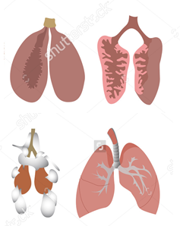 Ilustrar similar como se muestra en la imagen. Esta será el ícono del recurso. Eliminar título y nombres. Eliminar el primer tipo de respiración asociado a la palabra "Fish".
IMG02 | https://www.google.com.co/search?q=pulmon+de+anfibio&source=lnms&tbm=isch&sa=X&ved=0ahUKEwj7i5Hri9zJAhXJ6iYKHco0BycQ_AUIBygB&biw=1745&bih=868#tbm=isch&q=Pulm%C3%B3n+de+rana&imgrc=b9pu7S5lnBayRM%3A | Recurso F10B | Ilustración | Contenido | CN_06_06_REC140_IMG02.jpg | 0 |  |  | Pulmones de anfibios | 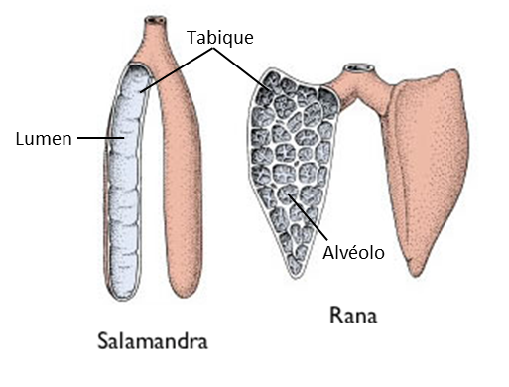 Ilustrar similar a la imagen. Eliminar título. Dejar Salamandra y Rana. Agregar señalización de estructuras: Lumen / Tabique / Alvéolo
IMG03 | https://www.google.com.co/search?q=amphibian+lungs&source=lnms&tbm=isch&sa=X&ved=0ahUKEwi7w8eIjNzJAhWDOSYKHf-PClwQ_AUIBygB&biw=1745&bih=868#tbm=isch&q=amphibian+respiration&imgrc=t9U52yKDSazkIM%3A | Recurso F10B | Ilustración | Contenido | CN_06_06_REC140_IMG03.jpg | 0 |  |  | Respiración en anfibios | Ilustrar similar a la imagen. Cambiar el color gris de las rana. Eliminar descripciones inferiores y agregar números del 1 al 4 como se muestra en la imagen. Cambiar al español: Inspiration: Inhalación / Expiration: Exhalación
IMG04 | https://www.google.com.co/search?q=pulmon+de+reptiles&espv=2&biw=1745&bih=868&source=lnms&tbm=isch&sa=X&ved=0ahUKEwjwyJTIr9zJAhUMJiYKHbePCAAQ_AUIBigB#tbm=isch&q=reptil+lung&imgrc=V1SaAJ62UWoDiM%3A https://www.google.com.co/search?q=pulmon+de+reptiles&espv=2&biw=1745&bih=868&source=lnms&tbm=isch&sa=X&ved=0ahUKEwjwyJTIr9zJAhUMJiYKHbePCAAQ_AUIBigB#tbm=isch&q=reptil+lung&imgrc=PjcjpM0tJu73UM%3A | Recurso F10B | Ilustración | Contenido | CN_06_06_REC140_IMG04.jpg | 0 |  |  | Pulmón de reptil | 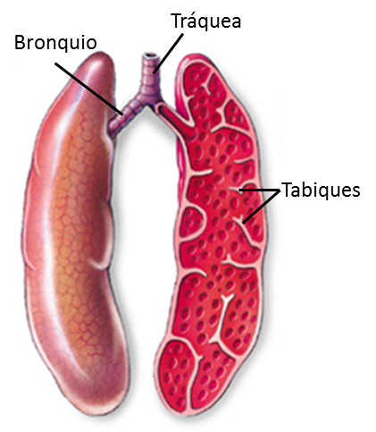 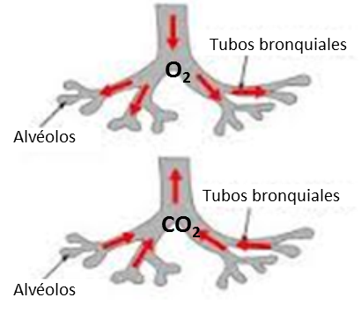 Ilustrar solo el pulmón de reptil, similar a la imagen. Eliminar títulos. Agregar señalización de estructuras como se muestra: Bronquio / Tráquea / Tabiques. En la segunda imagen (derecha) eliminar el título y cambiar nombres al español Alveoli: Alvéolo / Bronchial tubes: Tubos bronquiales. Agregar O2 y CO2 como se muestra en la imagen. En las flechas donde está el O2 dejar el color rojo, y las flechas donde está el CO2 cambiar la flechas a color azul. El número "2" va en subíndice.
IMG05 | https://www.google.com.co/search?q=pulmonary+ventilation+reptiles&source=lnms&tbm=isch&sa=X&ved=0ahUKEwic7Z2htdzJAhUK7CYKHUIYAGUQ_AUIBygB#tbm=isch&q=pulmonary+ventilation+lizard&imgrc=urYcsPAUFVxCTM%3A | Recurso F10B | Ilustración | Contenido | CN_06_06_REC140_IMG05.jpg | 0 |  |  | Sistema respiratorio de lagarto | Ilustrar similar como se muestra la imagen. Eliminar la palabra Ribs. Cambiar al español: Trachea: Tráquea / Lung: Pulmón / Glottis : Glotis / Nostril : Fosa nasal. Agregar flechas de entrada y salida y las palabras O2 y CO2. (2 en subíndice) como se muestra en la imagen. Se podría dar algo de color al lagarto, tal vez verde o marrón.
IMG06 | https://www.google.com.co/search?q=birds+lungs&espv=2&biw=1745&bih=868&source=lnms&tbm=isch&sa=X&sqi=2&ved=0ahUKEwiAnpjaudzJAhXBPiYKHaZEB7QQ_AUIBigB#tbm=isch&q=bird+lung+anatomy&imgrc=L0k2Ao3CbFn50M%3A | Recurso F10B | Ilustración | Contenido | CN_06_06_REC140_IMG06.jpg | 0 |  |  | Pulmon de ave | 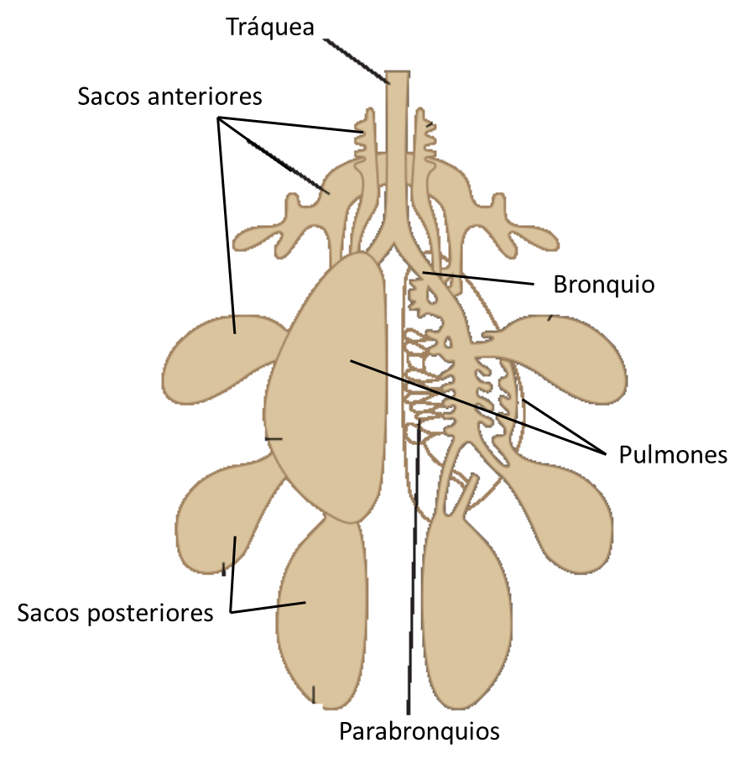 Ilustrar como se muestra en la imagen. Dejar solo el pulmon, el resto de dibujos eliminarlos. Quitar las palabras en ingles. Señalar como se muestra en la imagen: Tráquea / Sacos anteriores / Bronquio / Pulmones /Sacos posteriores / Parabronquios . Cambiar colores de acuerdo a las partes indicadas, para que no queden todas del mismo color, se pueden utilizar colores entre rosado y morado por ejemplo. y si es posible darle un poco de volumen a la imagen. (Ver imagen de abajo para refrencias de partes por colores)
IMG07 | Imagen de libro | Recurso F10B | Ilustración | Contenido | CN_06_06_REC140_IMG07.jpg | 0 |  |  | Ventilación pulmonar en aves | 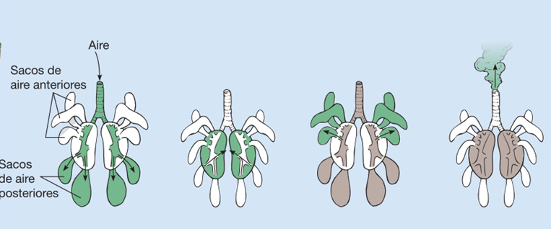 Ilustrar similar a la imagen y mantener las partes señaladas.
IMG08 | 306711440 - 131965616 | Recurso F10B | Ilustración | Contenido | CN_06_06_REC140_IMG08.jpg | 0 |  |  | Pulmones en perro | 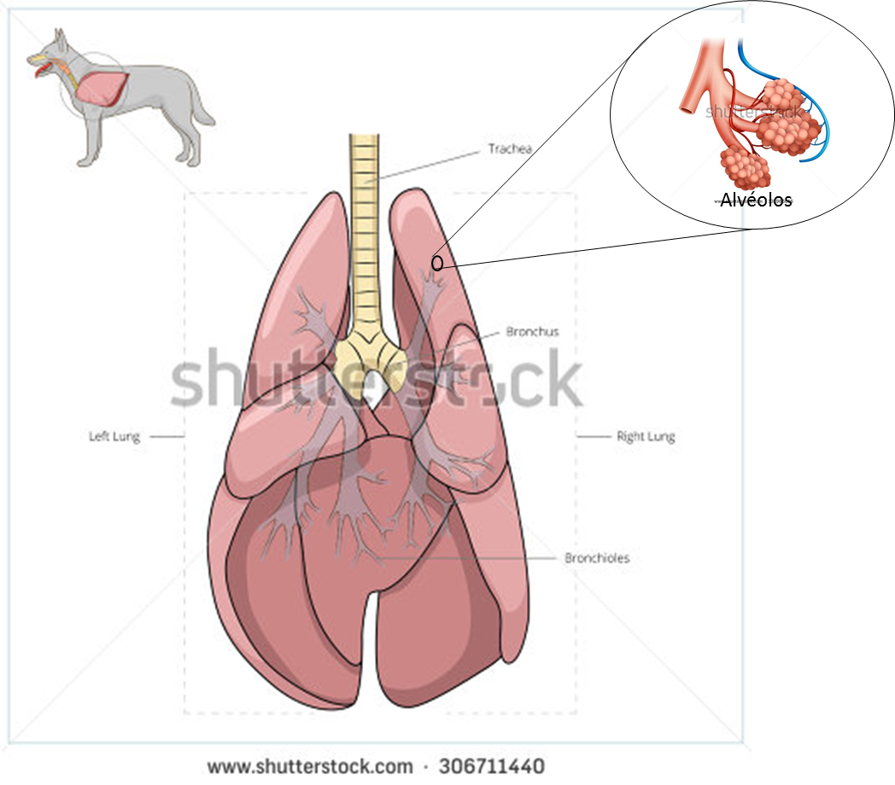 Ilustrar las dos imágenes como se muestra en la imagen. Cambiar nombres a español: Trachea : Tráquea / Left lung: Pulmón izquierdo / Right lung: Pulmón derecho / Bronchus: Bronquio/ Bronchiole: Bronquiolo. Agregar en el círculo derecho la palabra: Alvéolo
IMG09 | 120439858 | Recurso F10B | Ilustración | Contenido | CN_06_06_REC140_IMG09.jpg | 0 |  |  | Inhalación y exhalación en ser humano | 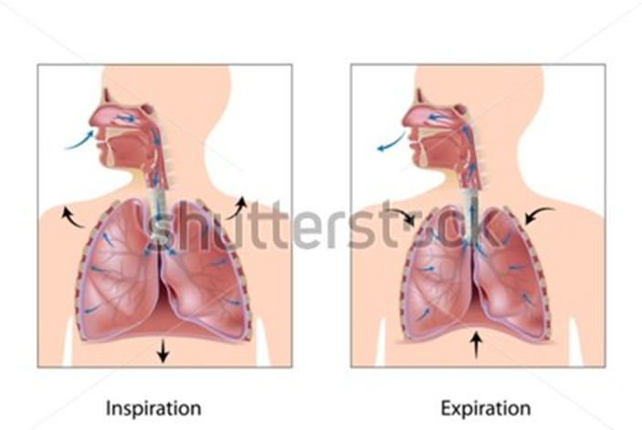 Cambiar las palabras a español: Inspiration : Inhalación / Expiration: Exhalación

